8种微相沉积单元
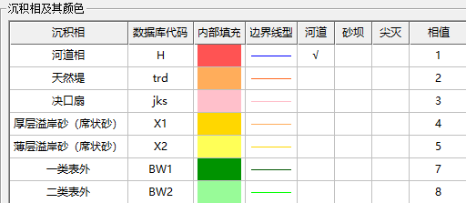
葡II组各沉积单元
S21
S22A
S22B
S23
S24
S25+6A
S25+6B
S27
S28A
S28B
S29

 | 相值没有6，不是缺失

